Hoja1
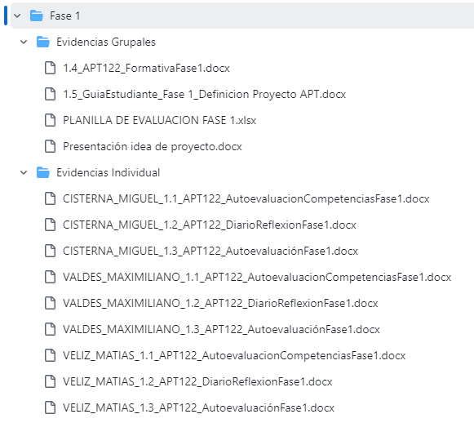
Documentos | Estado | Tipos de estado | Color
Autoevaluacion Competencias Fase 1 por estudiante |  | Listo
Diario de reflexion Fase 1 por estudiante |  | Pendiente
Autoevaluacion Fase 1 por estudiante
Presentacion idea de proyecto
1.4 Formativa Fase 1
1.5 Guia Estudiante Fase 1 definicion Proyecto APT
Planilla de evaluacion fase 1.xlsx

